АП+Прайс
 |  | Рекламное агентство ПРЕМИУМ ЛИФТ
 |  | АДРЕСНАЯ ПРОГРАММА И ПРАЙС

 |  | ДАНИЛОВСКИЙ_ДОНСКОЙ

РАЙОН
 | Количество стендов | Микрорайон | Кол-во стендов | Дата начала РК (период 1мес) | Стоимость А5 200 руб стенд | Стоимость А4 320 руб стенд | Стоимость А3 550 руб стенд | Рекламный носитель
ДАНИЛОВСКИЙ_ДОНСКОЙ | 73 | Даниловский_Донской | 73 | с 13 числа | 14,600.00 | 23,360.00 | 40,150.00 | Закрытый стенд в лифте/ (') лифтовых холлах
Даниловский_Донской | 73
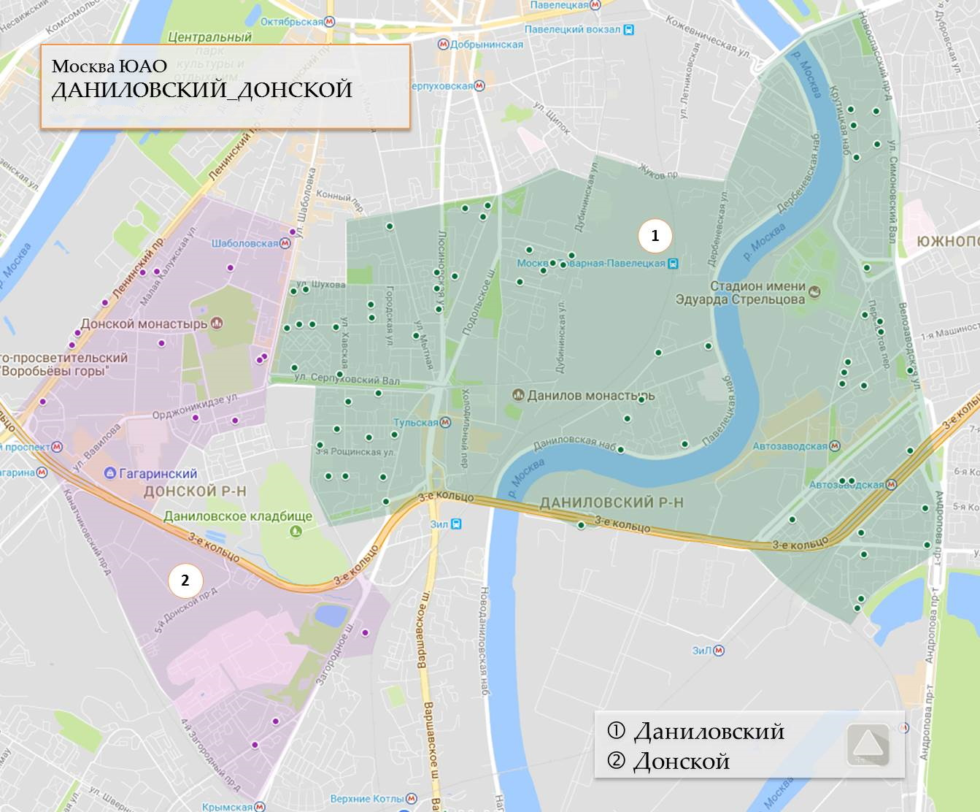
Автозаводская 2 | 3
Велозаводская 6 | 5
Восточная 11 | 2
Восточная 13 | 1
Восточная 5 | 3
Ленинская слобода 7 | 2
Люсиновская 66 | 2
Люсиновская 68 | 2
Михайловский Нижний 1-й проезд 16 | 1
Михайловский Нижний 1-й проезд 18 | 1
Мытная 48 | 6
Мытная 62 | 1
Павла Андреева 7 | 1
Павловский 1-й переулок 5 | 2
Павловский 3-й переулок 14/18 | 2
Пересветов переулок 5 | 2
Рощинский 6-й проезд 1 | 2
Серпуховская Большая 56 | 1
Серпуховский Вал 13А | 1
Тульская Малая 6 | 1
Шаболовка 30/12 | 2
Шаболовка 52 | 1
Восточная 2к1 | 1
Восточная 2к2 | 1
Восточная 2к3 | 1
Восточная 2к5 | 5
Духовской переулок 20к2 | 1
Кожуховский 1-й проезд 19к1 | 1
Кожуховский 1-й проезд 19к2 | 1
Кожуховский 1-й проезд 19к3 | 1
Люсиновская 64к1 | 4
Пересветов переулок 7к1 | 2
Трофимова 9к1 | 4
Автозаводская 13/1 ' | 3
Автозаводская 9/1 | 3
Шаболовка 40 | 1
Общий итог | 73

